Arkusz1
SZCZEGÓŁOWY OPIS PRZEDMIOTU ZAMÓWIENIA |  |  |  |  | OSZACOWANIE WARTOŚCI PRZEDMIOTU ZAMÓWIENIA
l.p. | nazwa produktu | opis | produkt/zdjęcie poglądowe | ilość [szt.] | cena jednostkowa netto [zł] | podatek VAT [zł] | cena jednostkowa brutto [zł] | wartość ogółem netto [zł] | wartość ogółem brutto [zł]
1 | metalowa szafka ubraniowa typu L | metalowa szafka ubraniowa typu L wymiary ok. 80x50x180 (w tym 4 indywidualne komory z indywidualnym zamykaniem każdej komory) | 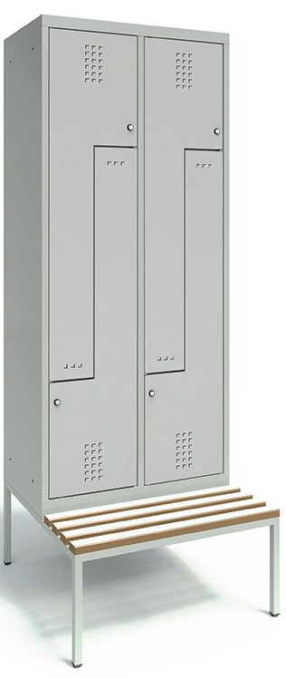 | 25 |  | 0.00 zł | 0.00 zł | 0.00 zł | 0.00 zł
 |  | gwarancja min. 24 miesiące
 |  | kolor jasny szary - malowanie proszkowo
 |  | podstawa - ławeczka stała, wym. 80x74x34 konstrukcja stalowa lakierowana, siedzisko drewno sosnowe lakierowane
 |  | produkt nowy pełnowartościowy
 |  | Ilość skrytek: 4. ilość drzwi: 4 W każdej skrytce drążek i 2 haczyki (plastikowy na drążku i metalowy na bocznej ścianie). Szafa dostarczana w całości, bez potrzeby montażu. Atest higieniczny. Stabilna, zgrzewana konstrukcja. Blacha stalowa 0,6mm. Malowana proszkowo. Profil wzmacniający drzwi. Perforacja (wywietrzniki). Naklejany identyfikator. Ryglowanie 1-punktowe. Każdy zamek z 2 kluczami w systemie klucza master. Otwory montażowe do skręcenia szafek ze sobą oraz do ściany. Waga: ok. 40 kg. Drzwi wyposażone w wywietrzniki
 | UWAGA: | w cenie dostawa we skazane miejsce, dostawa w 2 lokalizacje 10 szafek lokalizacja nr 1 oraz 15 szafek lokalizacja nr 2 | zdjęcie poglądowe - źródło: https://umstahl.pl/

